Balance Consolidado
COCA-COLA FEMSA
ESTADO DE SITUACIÓN FINANCIERA CONSOLIDADO
Millones de pesos

Activos | Sep-19 | Dec-18 | % Var. | Pasivo y capital | Sep-19 | Dec-18 | % Var.
Activos Corrientes |  |  |  | Pasivo Corriente
Efectivo, equivalentes de efectivo y valores negociables |  |  |  | Deuda a corto plazo y documentos | 16,699 | 11,604 | 44%
 | 30,230 | 23,727 | 27% | Proveedores | 17,712 | 19,746 | -10%
Total cuentas por cobrar | 10,951 | 14,847 | -26% | Vencimiento CP del pasivo por Arrendamiento a LP | 471 | - | -
Inventarios | 9,658 | 10,051 | -4% | Otros pasivos corto plazo | 21,405 | 14,174 | 51%
Otros activos circulantes | 11,170 | 8,865 | 26% | Pasivo circulante | 56,286 | 45,524 | 24%
Total activos circulantes | 62,008 | 57,490 | 8% | Pasivos no corrientes
Activos no corrientes |  |  |  | Préstamos bancarios y documentos por pagar | 59,834 | 70,201 | -15%
Propiedad, planta y equipo | 106,184 | 106,259 | 0% | Obligaciones por Arrendamiento LP | 913 | -
Depreciación acumulada | (46,779) | (44,316) | 6% | Otros pasivos de largo plazo | 15,964 | 16,313 | -2%
Total propiedad, planta y equipo, neto | 59,406 | 61,943 | -4% | Total pasivo | 132,997 | 132,037 | 1%
Activos por Derechos de Uso | 1,357 | - | NA | Capital
Inversión en acciones | 10,587 | 10,518 | 1% | Participación no controladora | 6,659 | 6,807 | -2%
Activos intangibles | 112,464 | 116,804 | -4% | Total participación controladora | 123,041 | 124,943 | -2%
Otros activos no circulantes | 16,875 | 17,033 | -1% | Total capital | 129,700 | 131,750 | -2%
Total activos | 262,697 | 263,788 | -0.4% | Total Pasivo y Capital | 262,697 | 263,787 | -0.4%

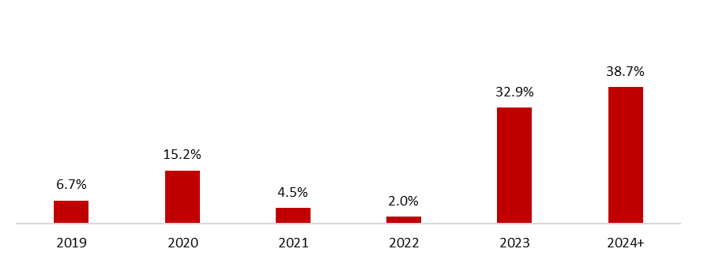
 | 30 de septiembre de 2019
Mezcla de la deuda | % Deuda Total (1) | % Tasa de interés variable (1) (2) | Tasa promedio | Perfil de vencimiento de deuda
Moneda
Pesos mexicanos | 64.2% | 26.5% | 8.4%
U.S. dólares | 9.2% | 0.0% | 3.9%
Pesos colombianos | 1.6% | 100.0% | 5.2%
Reales brasileños | 23.0% | 1.9% | 8.3%
Pesos uruguayos | 1.8% | 0.0% | 9.7%
Pesos argentinos | 0.2% | 20.0% | 65.9%
Deuda total | 100% | 12.2% | 8.1%
(1) Después del efecto de los swaps de monedas.
(2) Calculado sobre la ponderación de la mezcal de deuda remanente para cada año.

Razones financieras | U12M 2019 | Año 2018 | Δ%
Deuda neta incluyendo efecto de coberturas (1)(3) | 44,455 | 56,934 | -6.5%
Deuda neta incluyendo efecto de coberturas / Flujo operativo (1)(3) | 1.17 | 1.61
Flujo operativo / Gasto financiero, neto (1) | 6.41 | 5.40
Capitalización (2) | 40.4% | 40.5%
(1) Deuda neta = Deuda total - caja
(2) Deuda total / (deuda a largo plazo + capital social)
(3) Después del efecto de los swaps de monedas.

